Table 4
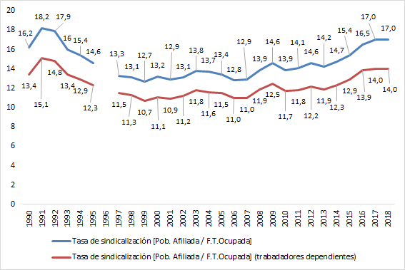
Año | Población aftliada |  |  | Fuerza de Trabajo Ocupada |  |  | Tasa de sindicalización
 | Hombres | Mujeres | Total | Hombres | Mujeres | Total | Hombres | Mujeres | Total
2002 | 497,272 | 121,658 | 618,930 | 3,241,454 | 1,481,566 | 4,723,020 | 15.3 | 8.2 | 13.1
2003 | 531,238 | 138,269 | 669,507 | 3,298,663 | 1,550,891 | 4,849,554 | 16.1 | 8.9 | 13.8
2004 | 522,271 | 158,080 | 680,351 | 3,335,792 | 1,643,938 | 4,979,730 | 15.7 | 9.6 | 13.7
2005 | 515,114 | 161,254 | 676,368 | 3,376,302 | 1,677,870 | 5,054,172 | 15.3 | 9.6 | 13.4
2006 | 532,661 | 171,045 | 703,706 | 3,627,100 | 1,850,746 | 5,477,846 | 14.7 | 9.2 | 12.8
2007 | 537,651 | 186,955 | 724,606 | 3,683,805 | 1,938,459 | 5,622,264 | 14.6 | 9.6 | 12.9
2008 | 562,172 | 239,079 | 801,251 | 3,738,207 | 2,044,574 | 5,782,781 | 15.0 | 11.7 | 13.9
2009 | 580,795 | 256,260 | 837,055 | 3,661,636 | 2,085,516 | 5,747,152 | 15.9 | 12.3 | 14.6
2010 | 585,384 | 273,187 | 858,571 | 3,822,903 | 2,349,633 | 6,172,536 | 15.3 | 11.6 | 13.9
2011 | 593,203 | 299,162 | 892,365 | 3,883,465 | 2,465,480 | 6,348,945 | 15.3 | 12.1 | 14.1
2012 | 618,610 | 321,993 | 940,603 | 3,930,414 | 2,511,571 | 6,441,986 | 15.7 | 12.8 | 14.6
2013 | 610,485 | 329,737 | 940,222 | 4,005,377 | 2,595,271 | 6,600,648 | 15.2 | 12.7 | 14.2
2014 | 630,512 | 355,258 | 985,770 | 4,035,930 | 2,650,346 | 6,686,276 | 15.6 | 13.4 | 14.7
2015 | 646,093 | 402,141 | 1,048,234 | 4,081,413 | 2,733,898 | 6,815,311 | 15.8 | 14.7 | 15.4
2016 | 683,516 | 455,528 | 1,139,044 | 4,153,796 | 2,747,312 | 6,901,108 | 16.5 | 16.6 | 16.5
2017 | 691,381 | 488,064 | 1,179,445 | 4,157,795 | 2,773,138 | 6,930,933 | 16.6 | 17.6 | 17.0
2018 | 681,399 | 492,947 | 1,174,346 | 4,149,084 | 2,778,439 | 6,927,523 | 16.4 | 17.7 | 17.0
Fuente: Dirección del Trabajo; INE, Encuesta Nacional de Empleo Oct-Dic de cada año Elaboración: Departamento de Estudios, Dirección del Trabajo
11Asalariados sector privado + Personal de Servicio + Trabajadores por cuenta propia; trimestre octubre - diciem- bre.

Cuadro 3a Cantidad de sindicatos activos a nivel nacional, por rama de actividad económica12, años13 1991 a 1997

